المؤشرات الكلية

سوق العراق للاوراق المالية
جلسة الخميس 2026/5/14 |  |  |  | تقرير أسعار الأسهم المتداولة لسوق العراق للأوراق المالية
الجلسة (85)
الاسهم المتداولة المدرجة و OTC |  |  | 2,595,303,690 |  |  | قيمة الأسهم المتداولة المدرجة و OTC |  | 2,061,314,427 |  |  | صفقات الشركات المدرجة وOTC | 1308
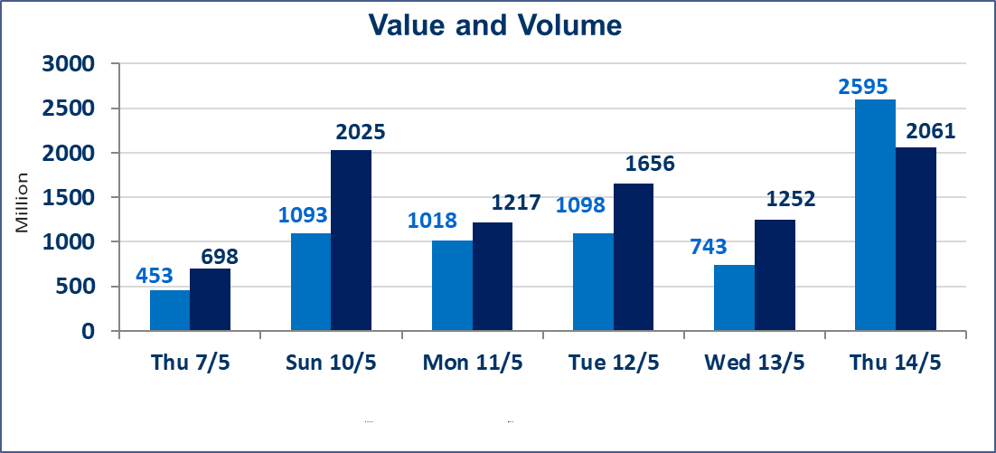
المؤشر60 ISX اليوم | 940.24 |  | نقطة |  |  | المؤشر15 ISX اليوم | 1235.65 | نقطة
المؤشر 60 ISX السابق | 937.77 |  | نقطة |  |  | المؤشر 15 ISX السابق | 1241.53 | نقطة
نسبة التغير | 0.26 |  | % |  |  | نسبة التغير | -0.47 | %
عدد النقاط | 2.47 |  | نقطة |  |  | عدد النقاط | -5.88 | نقطة

الشركات المدرجة | 104 | OTC | 14 | 118 |  | الشركات غير المتداولة المدرجة | 50 | OTC | 14 | 64
الشركات المتداولة | 44 | OTC | 0 | 44 |  | الشركات المرتفعة |  |  | 7
شركات الهيئة العامة |  |  |  | 2 |  | الشركات المنخفضة |  |  | 15
الموقوفة بقرار من هيأة الأوراق المالية |  |  |  | 8
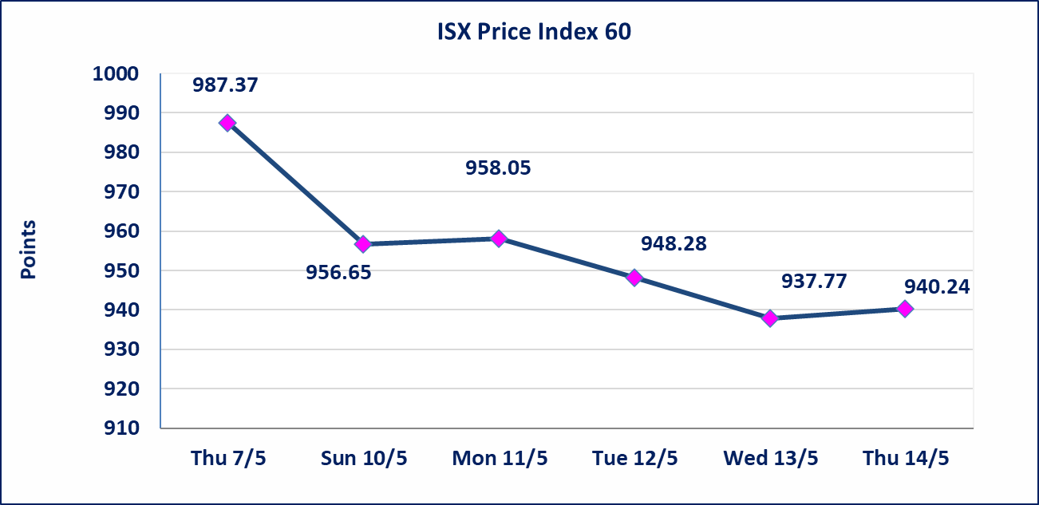
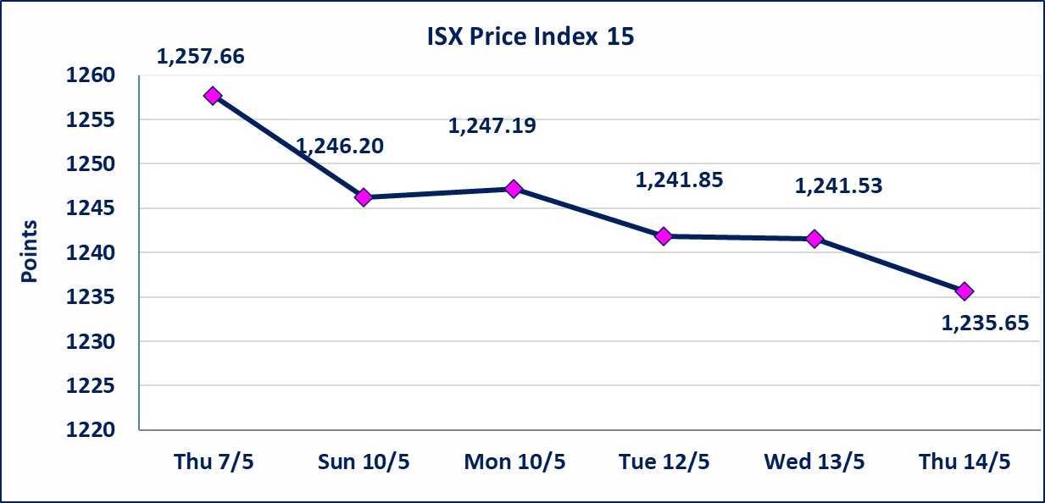

الحد الأعلى والادنى للتغير في السعر | نسبة التغير في كافة المنصات (5%) إرتفاعاً وإنخفاضاً من سعر الاغلاق السابق.
Web site : www.isx-iq.net E-mail : info-isx@isx-iq.net |  |  |  |  | 07834000034 - 07711211522 : ص . ب :3607 العلوية الهاتف |  |  |  |  |  | بغداد /الكرادة/ قرب المسرح الوطني /مجاور مصرف الخليج التجاري

نسبة التغير
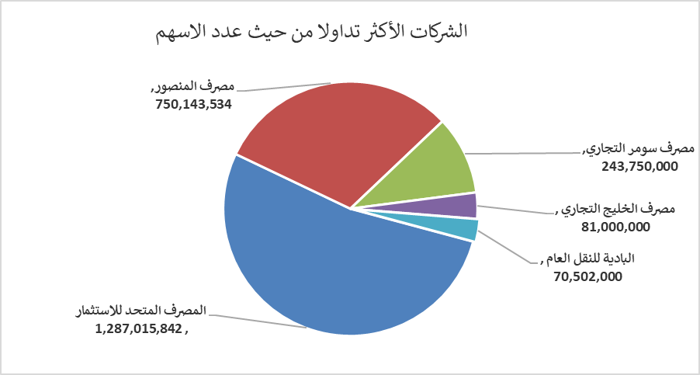
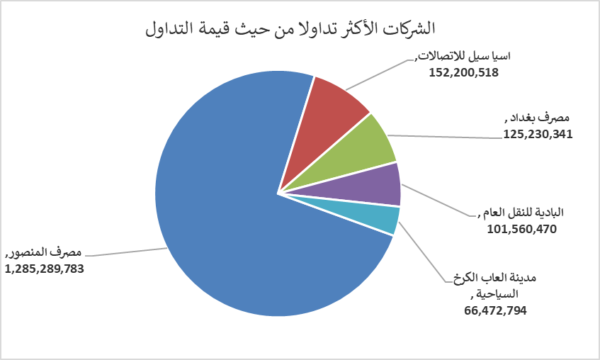
الشركات الأكثر ارتفاعاً وانخفاضاً
جلسة الخميس 2026/5/14

نسبة التغير لاسعار الاغلاق الاكثر ارتفاعاً |  |  |  | نسبة التغير لاسعار الاغلاق الاكثر انخفاضاً
اسم الشركة | اغلاق | التغير(%) | الاسهم المتداولة | اسم الشركة | اغلاق | التغير (%) | الاسهم المتداولة
فنادق المنصور | 49.350 | 5.00 | 78,341 | دار السلام للتأمين | 0.750 | -3.85 | 1,500,000
البادية للنقل العام | 1.510 | 4.86 | 70,502,000 | بابل للانتاج الحيواني والنباتي | 9.600 | -2.04 | 272,505
مصرف الخليج التجاري | 0.350 | 2.94 | 81,000,000 | تسويق المنتجات الزراعية | 9.800 | -2.00 | 8,702
الخازر لانتاج المواد الانشائية | 1.280 | 2.40 | 203,348 | النخبة للمقاولات العامة | 0.700 | -1.41 | 12,001
مصرف العراقي الاسلامي | 1.080 | 1.89 | 11,022,759 | الخاتم للاتصالات | 3.700 | -1.33 | 361,357

الشركات الاكثر نشاطا حسب الاسهم المتداولة (حجم التداول) |  |  |  | الشركات الاكثر نشاطا حسب القيمة المتداولة
اسم الشركة | اغلاق | التغير(%) | الاسهم المتداولة | اسم الشركة | اغلاق | التغير (%) | القيمة المتداولة
المصرف المتحد للاستثمار | 0.050 | 0.00 | 1,287,015,842 | مصرف المنصور | 1.710 | -1.16 | 1,285,289,783
مصرف المنصور | 1.710 | -1.16 | 750,143,534 | اسيا سيل للاتصالات | 16.940 | -0.94 | 152,200,518
مصرف سومر التجاري | 0.200 | 0.00 | 243,750,000 | مصرف بغداد | 2.740 | 0.37 | 125,230,341
مصرف الخليج التجاري | 0.350 | 2.94 | 81,000,000 | البادية للنقل العام | 1.510 | 4.86 | 101,560,470
البادية للنقل العام | 1.510 | 4.86 | 70,502,000 | مدينة العاب الكرخ السياحية | 4.530 | 0.67 | 66,472,794

